Sheet1
角色立绘 | 个人信息
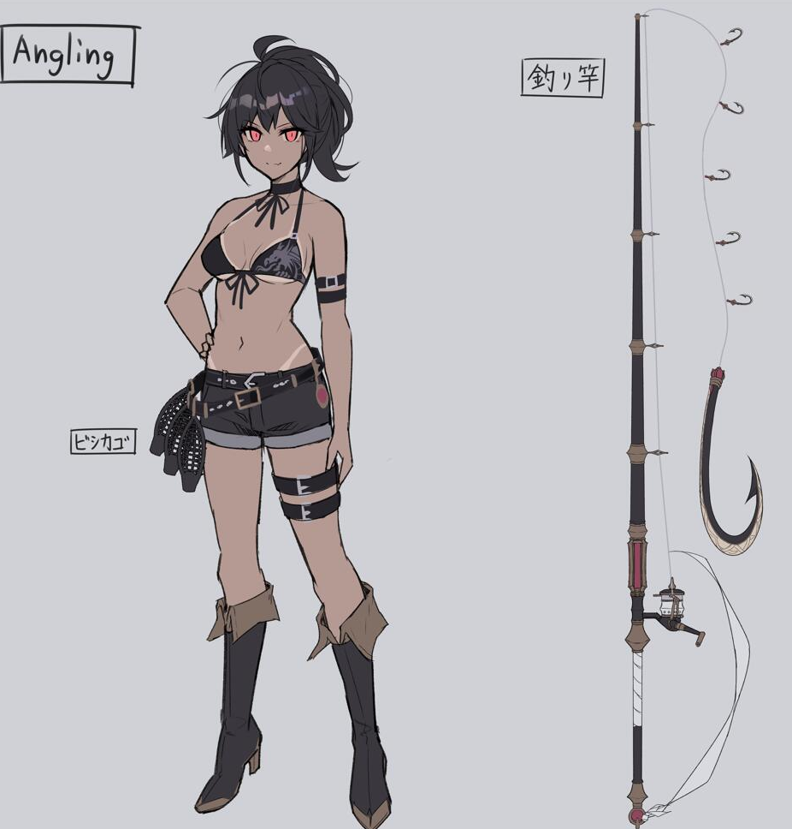 | 名称 | 安格泠
 | 称号 | 水光渔韵
 | 稀有度 | UR
 | 职业 | 破坏型
 | 画师 | 蒼咲ゆきな
 | 声优 | 乔苏（中）/下地紫野（日）
 | 性别 | 女
 | 种族 | 人类
 | 身高 | 171cm
 | 体重 | ？？
 | 年龄 | 18
 | 生日 | 2022-05-03 | 金牛座
 | 爱好 | 钓鱼、烤鱼、户外运动
 | 世界 | 未知之境
 | 势力 | 洛哈伯王国
 | 背景故事
 | 经历一 | 安格泠出生于海边的小渔村，从小就与大海为伴。对于她来说，广袤无垠的大海远比陆地更加亲切。

像素模型

 | 经历二 | 由于村子里食物较为匮乏，懂事的安格泠在很小的时候便主动要求和大人们一起出海捕鱼，并表现出叹为观止的天赋。时至今日，她的捕鱼技巧已经让村子里很多大人都自愧不如。

 | 经历三 | 除了在钓鱼上天赋异禀，安格泠的烤鱼技艺也让大家赞叹连连，但大家至今也不清楚，安格泠究竟是怎样让烤鱼散发出各种诱人的香味，只能认为这种烤鱼技艺是海精灵赠送给安格泠的礼物。

 | 经历四 | 事实上，安格泠的烤鱼技艺和海精灵的确有着千丝万缕的关系，只是现实情况和人们猜想有所不同。在某次偶然的相遇后，一个贪吃的海精灵将安格泠的烤鱼带回族群中，立刻引发出不小的骚动。正因如此，每次安格泠出海捕鱼时都会有海精灵为其指明鱼群方向，安格泠也因此与许多海精灵成为好朋友。

